시트1
 | GA (Global Accelerator) 中文：全球加速
Documentation | Documentation_EN | Documentation_CH
설명 | GA(Global Accelerator)는 안정적인 BGP 회선과 Alibaba Cloud의 혼잡 없는 글로벌 네트워크를 사용하여 인터넷 연결 애플리케이션을 가속화합니다. GA는 비즈니스 시스템이 여러 지역에 배포되거나 글로벌 사용자가 액세스할 수 있을 때 네트워크 대기 시간, 네트워크 지터 및 패킷 손실을 줄일 수 있습니다. 사용자는 전 세계에서 가장 가까운 액세스 포인트에 연결하여 비즈니스 시스템에 액세스할 수 있습니다. GA는 웹 애플리케이션의 고가용성과 고성능을 보장합니다.
 | 알리바바 클라우드의 백본 회선을 기반으로 하는 "전용선" 서비스
 | 기존 국제 전용선 방식이 아닌 클라우드 형태의 전용선 서비스, 또한 저렴한 CEN과 비슷한 개념이다.
 | 리전간 연결, 리전과 Pop까지 연결, 전용선으로 연결한 Reverse proxy server라고 생각하면 된다.
 | GA는 큰 Proxy server(대체서버)와 비슷하며 Reverse proxy는 slb와 같은 역할을 한다.
 | 게임회사에서 많이 사용하는 서비스이다.
 | 네트워크 가속화 솔루션이며 각 국가간의 BGP망에서 알리바바가 보유하고 있는 자원을 활용해서 가속화를 도와주는 유료서비스
 | 가속화 지역에서 가속IP를 통해 접속해서 GA를 통해 엔드포인트로 웹서버에 접속하게 된다
동작과정 | 1. GA는 각 region에 가속 IP주소를 할당한다.
 | 2. 해당 region에 있는 사용자들은 가속 IP주소를 통해 가장 가까운 Access point에 연결할 수 있다.
 | 3. 액세스 포인트는 요청을 Alibaba Cloud Global Network에 전달한다
 | 4. GA는 요청을 최적의 Endpoint에 배포할 Routes를 자동으로 선택한다
 | ※ GA의 Endpoint는 SLB, ECS, Alibaba Public IP address 혹은 오리진 서버의 IP주소 혹은 도메인이 될 수 있다.
 | ※ GA에 대한 국가간 가속 대역폭을 통해 중국과 중국외 지역간의 서비스를 가속화 할 수 있다.
생성과정 | 생성 > Specification > basic bandwidth 는 공란으로 나오게 되며, 이때 bandwidth 원하- 는데로 구매하면 된다
 | bandwidth 종류: 1. 중국 내(테스트 시 사용) 2. 글로벌 구간
Components | - Acceleration area
 | - Accelerated IP address
 | - Access point
 | - Listener
 | - Endpoint group
 | - Endpoint
 | - Endpoint group IP address
 | - Basic bandwidth plan
 | - Cross-border acceleration bandwidth plan
Scenarios | - Accelerate transmission of gaming traffic | 글로벌 게임 제공업체에서 많이 사용하는 서비스이며 유저들이 보낸 요청을 가장 가까운 Alibaba Cloud의 액세스 포인트가 요청을 받고 공용 네트워크가 아닌 알리바바 전용 내부 네트워크를 통해 요청을 오리진 서버로 전달한다. 이는 전송경로를 단축하고 대기시간 네트워크 지연, 패킷 손실 등을 줄이며 유저간의 상호 작용 경험을 개선한다. (그림1) | 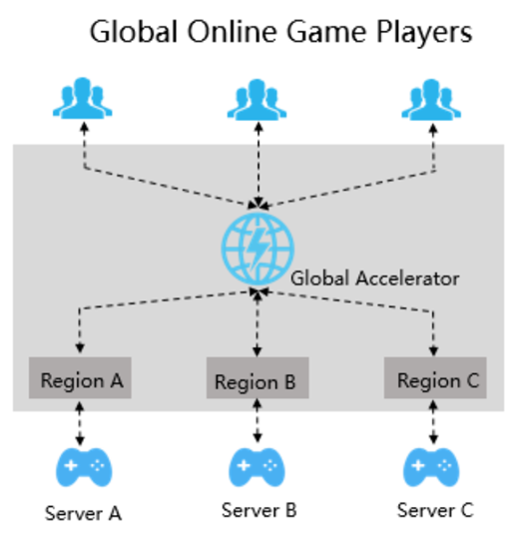
 | - Accelerate cross-border collaboration | 글로벌 기업의 경우, 애플리케이션 서비스와 데이터는 모두 본사가 위치한 국가에서 배포 및 저장된다. 높은 네트워크 대기시간과 낮은 전송 속도로 인해 기타 국가 지사에 있는 직원들이 액세스하기 어려운 상황이다. GA는 글로벌 기업의 본사와 여러 지역의 지사 간에 안전하고 가속화된 네트워크를 생성하는데 도움이 된다. (그림2) | 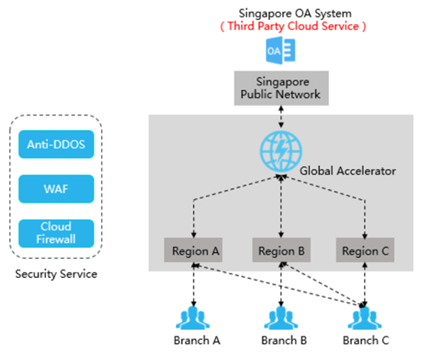
 | - Accelerate connections to global Internet applications | 인터넷을 통한 애플리케이션은 높은 대기시간과 지연시간, 패킷 손실과 같은 문제가 있을 수 있다. GA를 사용하면 BGP 대역폭과 Alibaba Cloud의 글로벌 네트워크를 통해 연결을 가속화 할 수 있다. (그림3) | 